Лист 1
Прайс-лист
МИР ПРЯЖИ

В валюте: руб. (курс 1).
Цены указаны на 07.08.2020

№ | Номенклатура/ Характеристика номенклатуры | Описание | Изображение | Артикул | Цена | Ед. | Остаток | Ссылка на сайт
 | ВК-30 декоративный элемент "Крылья" 3*5 см (2шт.) Астра | ВК-30 декоративный элемент "Крылья" 3*5 см (2шт.) Астра | 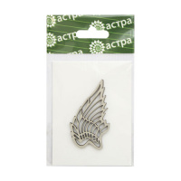 | 583183 | 33.87 |  |  | Изображение
 | ВК-30 декоративный элемент "Крылья" 3*5 см (2шт.) Астра |  |  |  | 33.87 | шт | 1 | Изображение
 | Декоративные элементы "Астра" ВК-41 'Будильник' 5*5 см (1 шт.) | Декоративные элементы "Астра" ВК-41 'Будильник' 5*5 см (1 шт.) | 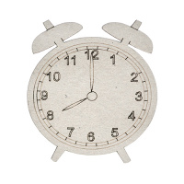 | 583533 | 33.87 |  |  | Изображение
 | Декоративные элементы "Астра" ВК-41 'Будильник' 5*5 см (1 шт.) |  |  |  | 33.87 | шт | 13 | Изображение
 | Декоративные элементы "Астра" ВК-42 'Самолеты' 62*30 мм, 57*55 мм, 2 шт. | Декоративные элементы "Астра" ВК-42 'Самолеты' 62*30 мм, 57*55 мм, 2 шт. | 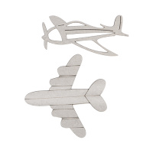 | 499010 | 48.88 |  |  | Изображение
 | Декоративные элементы "Астра" ВК-42 'Самолеты' 62*30 мм, 57*55 мм, 2 шт. |  |  |  | 48.88 | шт | 1 | Изображение
 | Декоративные элементы "Астра" ВК-45 'Набор Сердечки 1 модерн' 5*5 см, 3 шт. | Декоративные элементы "Астра" ВК-45 'Набор Сердечки 1 модерн' 5*5 см, 3 шт. | 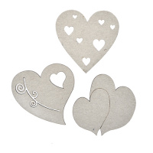 | 499013 | 57.06 |  |  | Изображение
 | Декоративные элементы "Астра" ВК-45 'Набор Сердечки 1 модерн' 5*5 см, 3 шт. |  |  |  | 57.06 | шт | 3 | Изображение
 | Декоративные элементы "Астра" ВК-50 'Глобус' 6*8см | Декоративные элементы "Астра" ВК-50 'Глобус' 6*8см |  | 499018 | 25.23 |  |  | Изображение
 | Декоративные элементы "Астра" ВК-50 'Глобус' 6*8см |  |  |  | 25.23 | шт | 1 | Изображение
 | Декоративные элементы «Астра» ВК-14 Перья ассорти, 2 шт/упак | Декоративные элементы «Астра» ВК-14 Перья ассорти, 2 шт/упак | 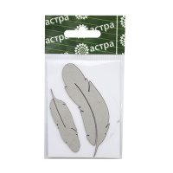 | 582612 | 25.23 |  |  | Изображение
 | Декоративные элементы «Астра» ВК-14 Перья ассорти, 2 шт/упак |  |  |  | 25.23 | шт | 5 | Изображение
 | Декоративные элементы «Астра» ВК-31 Карнавальная маска 68*63 мм | Декоративные элементы «Астра» ВК-31 Карнавальная маска 68*63 мм | 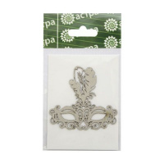 | 583184 | 33.87 |  |  | Изображение
 | Декоративные элементы «Астра» ВК-31 Карнавальная маска 68*63 мм |  |  |  | 33.87 | шт | 1 | Изображение

